상품제안서
컴투게더V 바이오 플라즈마 휴대용 공기 청정기 살균기 블랙색상 | 상품코드: F23336

 |  |  |  |  |  |  | 02-412-0044 | www.easy1.co.kr
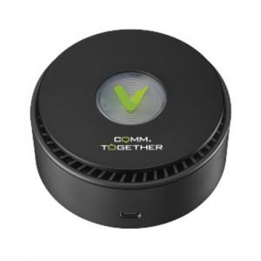 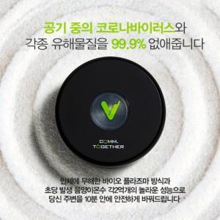

【상세/제작정보】 | <p>※ 블랙색상만 진행 가능합니다.</p>

【인쇄/포장옵션】 | 레이저, 풀칼라 / 포장불가능

【공급단가】 | 수량 | 100~ | 300~ | 500~ | 1,000~ | 3,000~
*VAT별도 | 블랙 | 20,250원 | 19,500원 | 18,750원 | 18,000원 | 17,550원

【상품 URL】 | https://dev.easy1.co.kr:443/src/goods_detail.php?gdno=23336

